説明
使用方法 |  |  |  |  |  |  | アラートについて

（１） | 氏名、入社日、勤務形態を入力してください。 |  |  |  |  |  | 例１

例： | 氏名 | 田中 太郎
 | 入社日 | 2017-08-01 |  |  |  |  |  | 管理を開始する指定年月が入社日よりも以前の年月で設定されていた場合に表示されます。
 | 勤務形態 | フルタイム |  |  |  |  |  | 指定年月を入社日以降に設定してください。

一斉付与
 | ※勤務形態をプルダウンから選択してください。
 | 表(有休)シートと連動しており、有休付与日数を参照しています。 |  |  |  |  |  | 例２

 | ※週4以下勤務でも週の労働時間が30h以上の場合は【フルタイム】を選択してください。

（２） | 有休の付与方法をプルダウンから選択してください。 |  |  |  |  |  |  | 一斉付与において、設定している基準月と、管理を開始する指定月がアンマッチの際に表示されます。
 |  |  |  |  |  |  |  | 指定年月は現在残っている有休を付与した最も古い年月を入力する箇所であり、
例： | 付与方法 | 法定付与 | 基準月 |  |  |  |  | 指定月と基準月は一致するはずなので、例２の場合は20**/4/1にする必要があります。

 | 一斉付与の場合は、基準月をプルダウンより選択してください。
例： | 付与方法 | 一斉付与 | 基準月 | 4月
 |  |  |  |  |  |  | 例３

（３） | 管理を開始する開始年月を選択してください。
 | 新規入社の場合は、「入社日」を選択します。

例： | 開始年月 | 入社日 | 指定年月

 | 既に入社済で数年管理していた場合は、プルダウンから「指定あり」を選択して、 |  |  |  |  |  |  | 比例付与において、管理を開始する指定年月が入社した月の+６ヵ月に設定されていないため表示されます。
 | 現在残っている有休を付与した最も古い年月を「指定年月」に入力してください。 |  |  |  |  |  |  | 例３でいうと、入社月は4月なので、指定月は+6ヵ月の"10月"と入力する必要があります。

例： | 開始年月 | 指定あり | 指定年月 | 2022-04-01
 |  |  |  |  |  |  | 例４

（４） | 入社時に有休を付与する場合、
 | 初回付与「あり」を選択し、初回付与年月と初回付与日数を入力してください。

例： | 初回付与 | あり | 初回付与年月 | 2022-04-01 | 初回付与日数 | 2

（５） | 「年次有給休暇付与日数」と「取得日」の黄色・灰色の割合は連動しておりますので、 |  |  |  |  |  |  | 初回付与年月が入社日よりも以前の年月で設定されていた場合に表示されます。
 | 有休を取得したら、日付を年月日（YYYY/M/D）の形式で「取得日」の黄色網掛けの欄に入力してください。 |  |  |  |  |  |  | 初回付与年月を、入社日以降に設定してください。
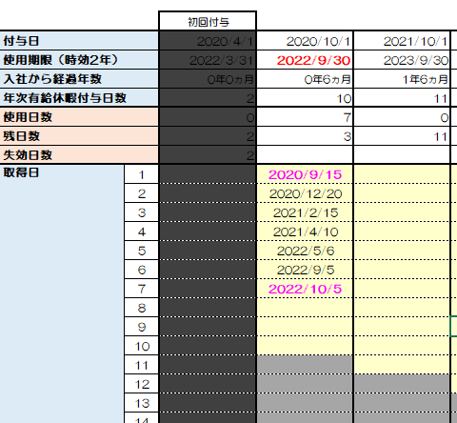
使用期限を過ぎるとグレーアウトします
使用期限3ヵ月前になると赤字でお知らせします
「付与日」～「使用期限」の期間以内に当てはまらない日付はピンクでお知らせします。
期間内の日付で取得してください

 |  |  |  |  |  |  | 例５ | 現在の有休残数と今年度の有休取得日が右上に表示されております。
 |  |  |  |  |  |  |  | 今年度の有休付与日から1年間に取得した有休をカウントする仕組みです。
 |  |  |  |  |  |  |  | 期限までに3ヵ月きって、5日取得していないと赤字でお知らせします。
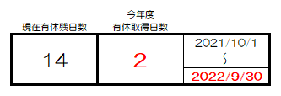

©社会保険労務士法人プラスワン労務

表(有休)
左表を元に管理簿の有休数値を持ってきているので、このシートは削除しないでください。
黄色の網掛け箇所は変更可です。
 |  | 1年6ヶ月 | 2年6ヶ月 | 3年6ヶ月 | 4年6ヶ月 | 5年6ヶ月 | 6年6ヶ月以上
勤務形態 | 6ヵ月 | 18ヵ月 | 30ヵ月 | 42ヵ月 | 54ヵ月 | 66ヵ月 | 78ヵ月以上
フルタイム | 10日 | 11日 | 12日 | 14日 | 16日 | 18日 | 20日
週４日 | 7日 | 8日 | 9日 | 10日 | 12日 | 13日 | 15日
週３日 | 5日 | 6日 | 6日 | 8日 | 9日 | 10日 | 11日
週２日 | 3日 | 4日 | 4日 | 5日 | 6日 | 6日 | 7日
週１日 | 1日 | 2日 | 2日 | 2日 | 3日 | 3日 | 3日

